Sheet1
구분 | 사이트 주소 | 상세내용 | 데이터 종류 | 사진
1 | https://www.naver.com/ | - 가장 쉽게 정보를 얻을 수 있는 방법 - 검색창에 '아파트명' 입력 - 아파트에 대한 간략한 정보가 나와, 손쉽게 확인 가능 (현장에 대해 어느 정도 정보가 있을 때 사용) | 1. 가져오는 데이터 정류 2. 공통적 / 사이트 별로 가져오는 정보 - 두 질문에 대해서 같은 대답이라 한 가지로 정리 - 가져오는 데이터는 모두 동일하다고 보면 됨 ->아파트명, 건설사, 주소, 준공 날짜, 세대수 ->그 외 데이터는 모두 직접 방문하여 확인 3. 링크타고 들어가서 가져오는 정보? 또는 안타도 가져올 수 있는 정보? - 이 질문에 대한 정확한 의도 및 의미가 정확히 파악이 안되어 어렵지만, 위에 적은 5가지를 알기 위해 여러 사이트들을 확인한다고 보면 됨 - '네이버'에서는 안나오는 정보가 '입주캘린더'에는 나오는 경우가 있기 때문에 병행하여 정보를 검색 - 이렇게 찾은 정보를 통해 현장을 방문하고, 방문한 현장은 따로 엑셀 파일에 정리 (같이 첨부하여 메일 발송) | 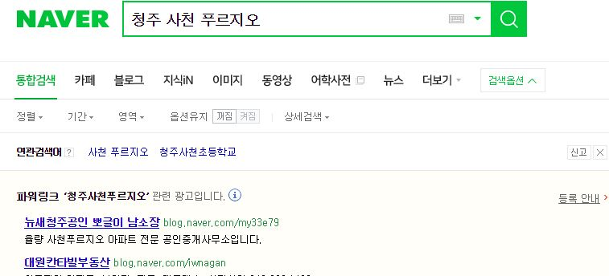 |  | 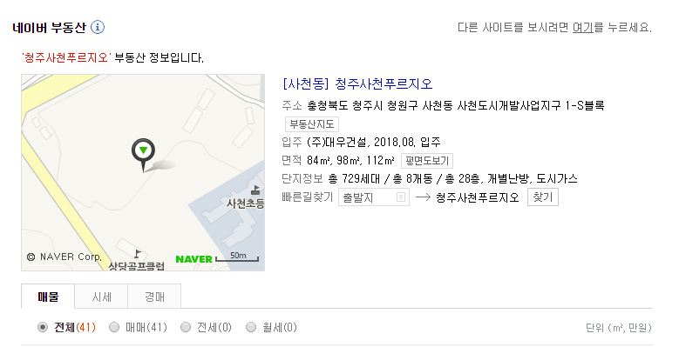
2 | http://map.naver.com/ | - 지역별 광범위하게 확인 가능 방법 - '지역명' + '년도' 또는 '지역명' + '년도' + '월' 기입 - 해당 지역, 년도에 준공이 예상되는 현장 List 확인 가능 |  | 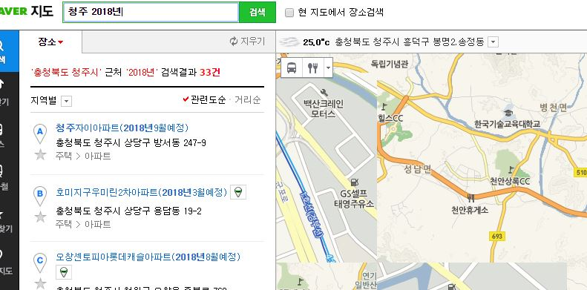 |  | 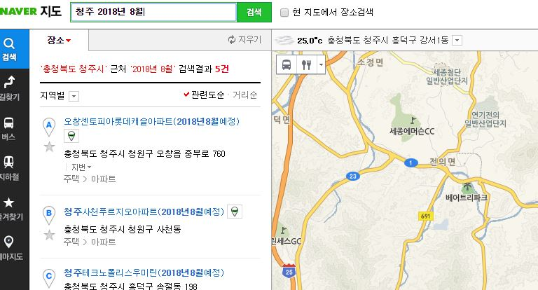
3 | http://land.naver.com/ | - 과거 분양 정보를 통한 아파트 List 확인 - '분양' - '분양정보' 클릭 - 확인하고 싶은 지역 클릭하여 정보 확인 |  | 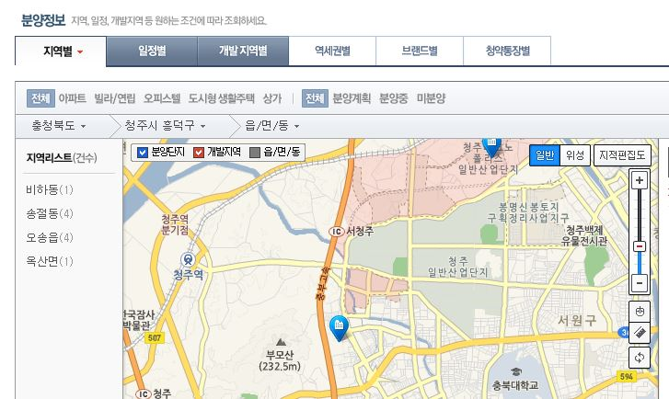 | 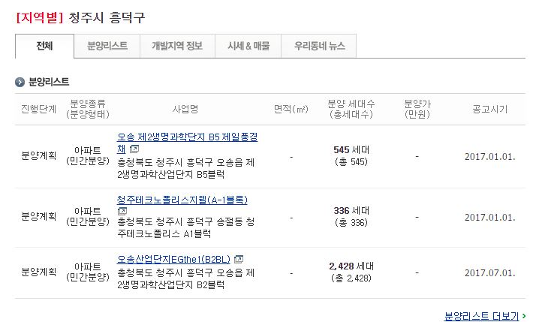
4 | http://www.drapt.com/ theme/theme_special/ index.htm?page_name= movedate | - '닥터아파트' 사이트 내 입주캘린더 메뉴 (다른 메뉴는 거의 사용하지 않아, 입주캘린더 사이트로 바로 연결) - 내년 12월까지 입주되는 아파트를 지역별로 확인 가능 |  | 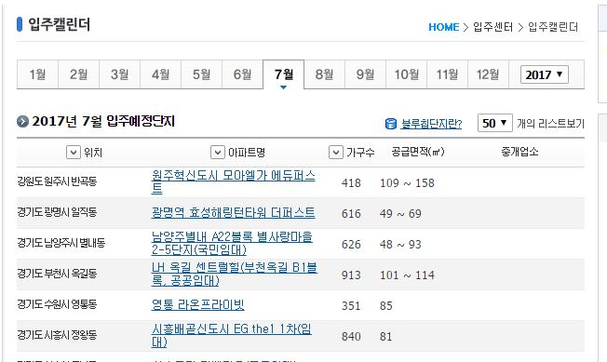
5 | http://www.g2b.go.kr/ index.jsp | - 나라장터 사이트 내, '물품' 메뉴 활용 - 그 중 '조달청계약요청 및 진행현황', '공고현황', '개찰결과' 3개 메뉴 사용 - '전반' 이라는 검색어와 '태양광' 이라는 검색어를 활용(그러니까 총 6번 검색하는 결과) - 3개의 메뉴에서 정리하고 있는 엑셀 파일에 필요한 항목들만 복붙하여 정리 | - 메일 첨부한 엑셀 파일 참조 | 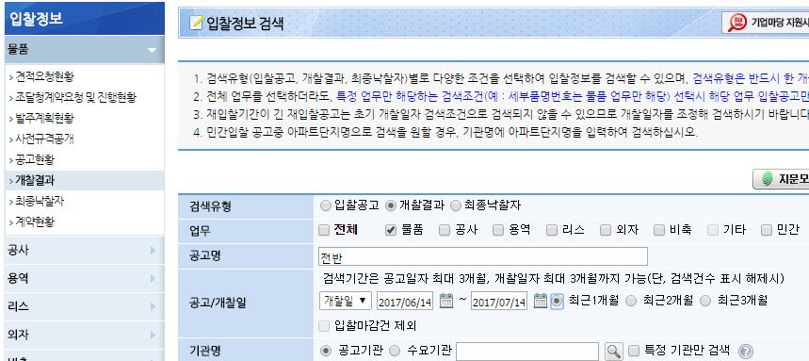 | 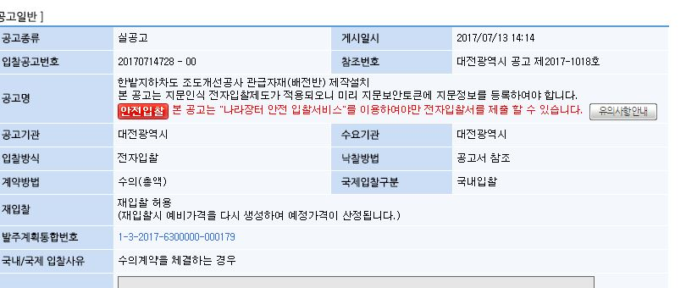
6 | http://www.cretop.com/ | - 업체 지역 확인 - 나라장터에서 수주한 업체를 확인하면 업체명, 업체 대표 이름이 나옴 - 업체명, 업체 대표 이름을 '크레탑' 사이트에서 검색하면 업체 지역 확인 가능 - 단, 이 사이트는 LS직원 중 같은 시간 대에 단 1명만 사용 가능 (즉, 누군가 쓰고 있으면 로그인 불가) |  | 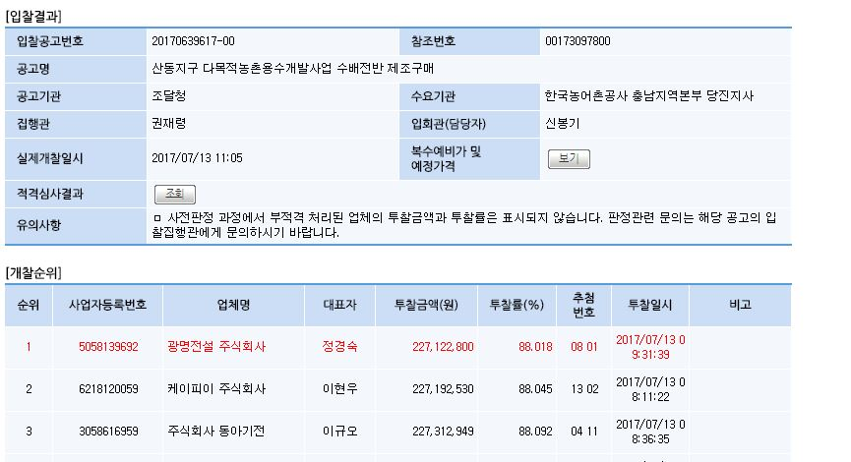 | 